SOWT
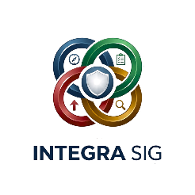 |  | CONTEXTO DA ORGANIZAÇÃO

 |  | POSITIVO | NEGATIVO
 | INTERNO | FORÇAS | OPORTUNIDADES

 | EXTERNO | FRAQUEZAS | AMEAÇAS

Legenda
 | LEGENDA SOWT

 | Elemento | O que é? | Perguntas para responder | Exemplos
 | Forças (Strengths) | Características internas que representam vantagens competitivas da organização. | O que a empresa faz bem? Quais são os seus diferenciais? Quais recursos possui? Quais competências se destacam? | Equipa qualificada; certificações ISO; boa reputação; equipamentos modernos; localização estratégica; baixo índice de reclamações.
 | Fraquezas (Weaknesses) | Características internas que limitam o desempenho ou representam desvantagens. | O que pode ser melhorado? Onde existem falhas? Quais recursos estão em falta? Existem problemas recorrentes? | Falta de formação; equipamentos antigos; elevada rotatividade; processos pouco documentados; dependência de poucos fornecedores.
 | Oportunidades (Opportunities) | Fatores externos que podem favorecer o crescimento ou melhorar o desempenho da organização. | Que tendências podem beneficiar a empresa? Existem novos mercados? Há incentivos ou novas tecnologias disponíveis? | Crescimento da procura; incentivos governamentais; novas tecnologias; expansão para novos mercados; parcerias estratégicas.
 | Ameaças (Threats) | Fatores externos que podem prejudicar a organização ou dificultar o alcance dos objetivos. | Que riscos externos existem? Há aumento da concorrência? Existem alterações legais ou económicas? | Crise económica; aumento dos custos das matérias-primas; novas exigências legais; concorrência intensa; escassez de mão de obra.

